시트1
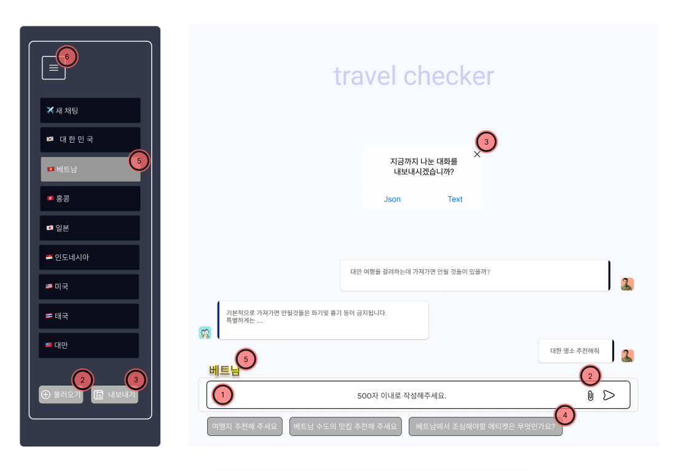
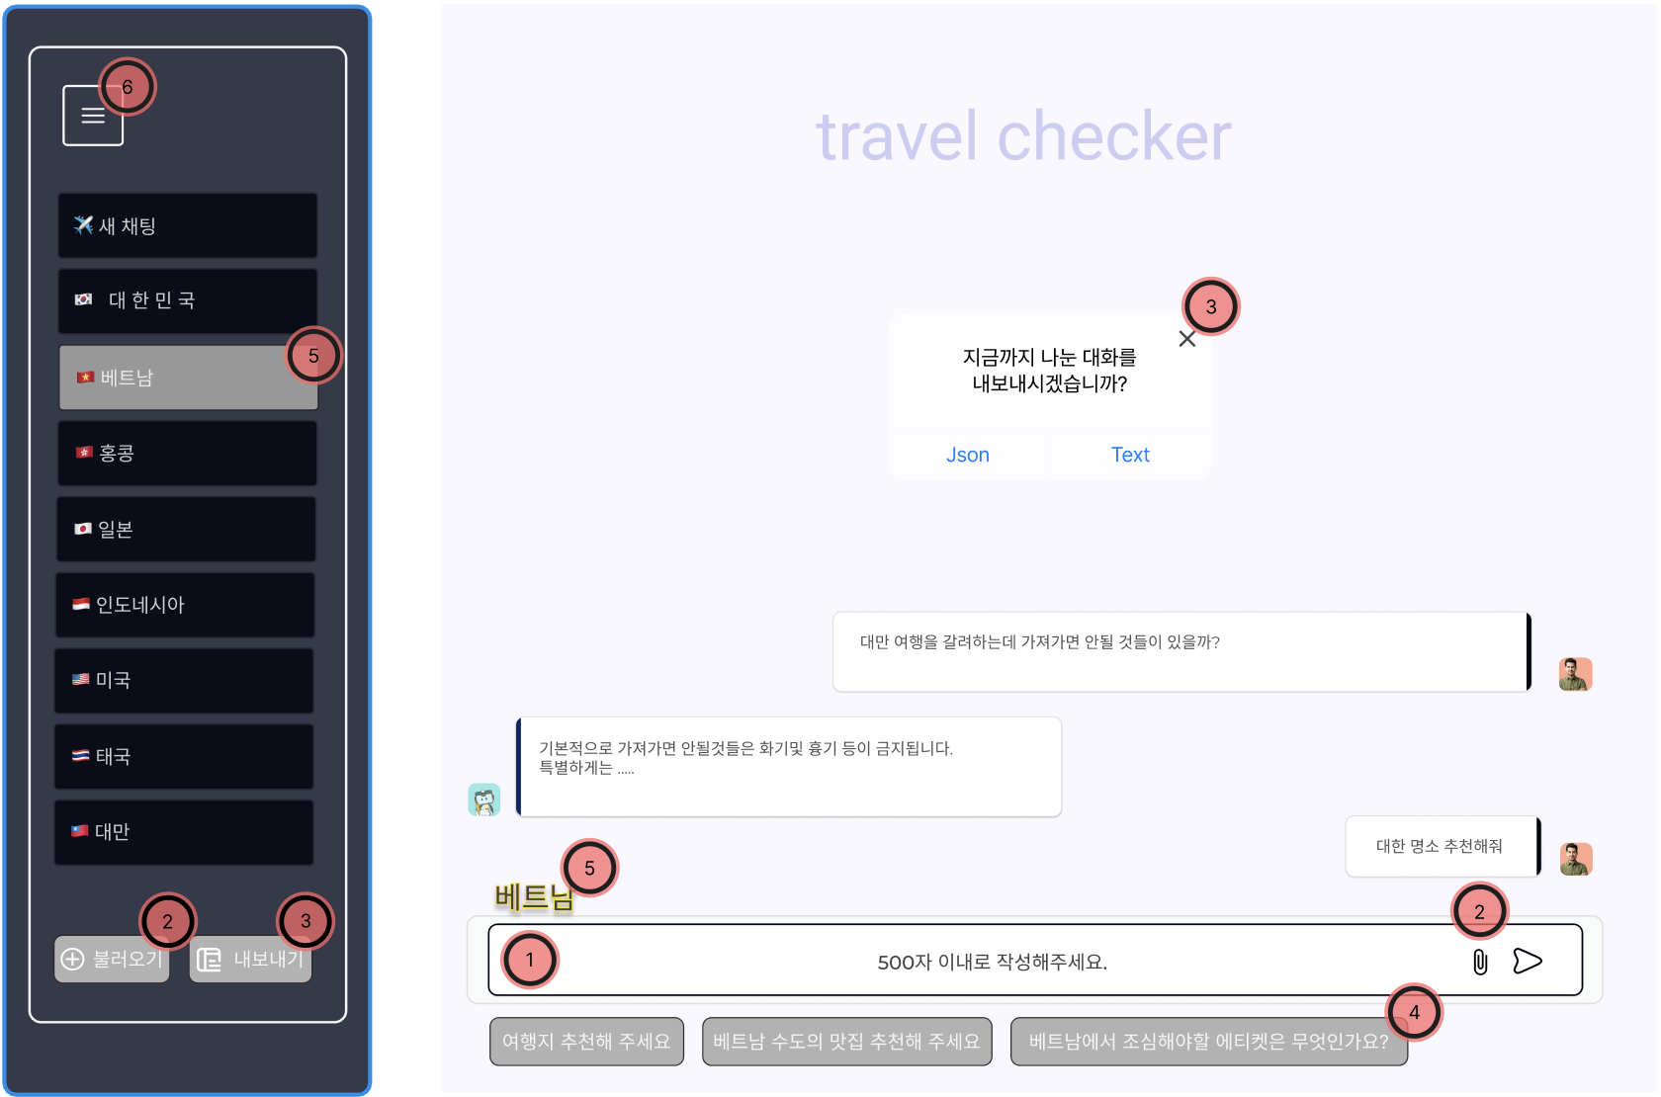
Page Title | 나라별 반입금지 물품 및 문화 차이 챗봇 | Date | 2025.04.14 | Description
 |  |  |  | ① 질문 입력창 - 여행에 관련하여 이용자가 원하는 질문을 500자 내로 입력할수 있다.
 |  |  |  | ② 불러오기 버튼 - json, txt 파일을 업로드하여 대화 내용을 불러올 수 있다.
 |  |  |  | ③ 내보내기 버튼 - 지금까지 질의한 채팅 기록을 내보낼수 있다. - 모달창이 뜨면 json, txt 파일 형식을 선택하여 내보낼수 있다.
 |  |  |  | ④ 입력창 아래 추천 질문이 뜨며, 추천 질문을 클릭하면 해당 질문으로 바로 질의가 가능하다.
 |  |  |  | ⑤ 특정 국가를 선택하여 질의을 진행할 수 있다. 입력창 위에 현재 선택한 국가를 나타낸다.
 |  |  |  | ⑥ 클릭 시 사이드바를 접고 펼 수 있다.

 |  |  |  | 1 자유롭게 -> 500자 내로
 |  |  |  | 2 물어보고 싶은 파일 -> ?, 자유롭게 ( 형식 확인 )
 |  |  |  | 3 지금까지 질의한 내용들을 json, text 파일로 내보낼 수 있다
 |  |  |  | 4 키워드 버튼 -> 예상 질문
 |  |  |  | 3 -> 내보내기 누를 시 6번 모달 창이 뜨고 6번 모달 창에서 어떤 액션을 주면 무슨 일이 일어나는지
 |  |  |  | 사이드 바 내에 tap의 기능

